Karte
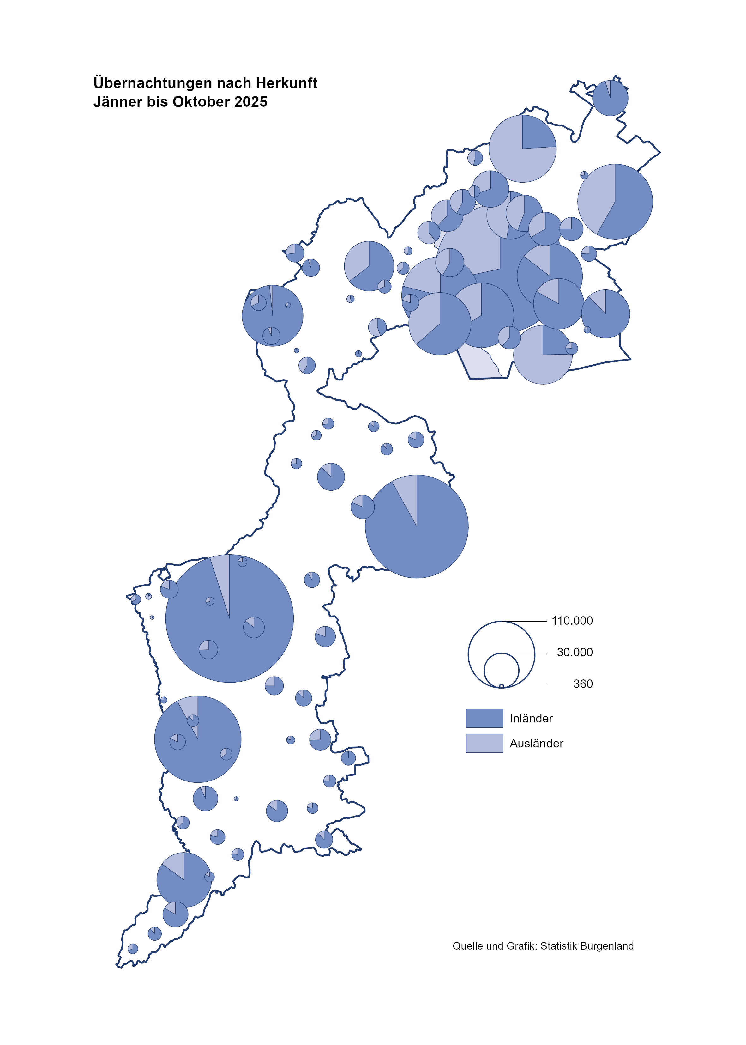

Bgld
Ankünfte nach Unterkunftsart |  |  |  |  |  |  |  | Übernachtungen nach Unterkunftsart |  |  |  |  |  |  |  | Daten für Grafik 2:
Oktober 2025 |  |  |  |  |  |  |  | Oktober 2025 |  |  |  |  |  |  |  |  | Monat | 2025 | Ø 2015-2025 | 2025 | 2024 | 2023 | 2022 | 2021 | 2020 | 2019 | 2018 | 2017 | 2016 | 2015 | 2014 | 2013 | 2012

Unterkunftsart | Ankünfte |  |  |  |  |  |  | Unterkunftsart | Übernachtungen |  |  |  |  |  |  |  |  |  | 2,942,418 | 3,008,619 | 3,288,073 | 3,146,244 | 2,935,453 | 2,510,061 | 2,287,961 | 3,144,232 | 3,050,564 | 3,092,657 | 3,084,025 | 2,914,691 | 2,912,637 | 2,853,243 | 2,938,655
 | Inländer |  | Ausländer |  | insgesamt |  |  |  | Inländer |  | Ausländer |  | insgesamt
 | 2024 | 2025 | 2024 | 2025 | 2024 | 2025 | % |  | 2024 | 2025 | 2024 | 2025 | 2024 | 2025 | % | Nov |  |  | 163,398 | 196,272 | 183,404 | 164,130 | 126,150 | 46,036 | 193,867 | 183,958 | 181,241 | 179,370 | 171,475 | 171,477 | 179,421 | 179,009
 |  |  |  |  |  |  |  |  |  |  |  |  |  |  |  | Dez |  |  | 128,524 | 162,123 | 150,129 | 134,236 | 83,661 | 28,378 | 151,031 | 137,414 | 144,168 | 146,751 | 139,989 | 135,883 | 121,095 | 120,361
Burgenland | 73,968 | 77,880 | 19,314 | 19,516 | 93,282 | 97,396 | 4.4 | Burgenland | 186,734 | 194,113 | 47,489 | 48,158 | 234,223 | 242,271 | 3.4 | Jänner | 1 | 153,871 | 131,322 | 153,871 | 149,504 | 138,816 | 115,620 | 29,476 | 145,353 | 142,561 | 145,246 | 145,386 | 144,674 | 134,038 | 133,981 | 132,179 | 136,230
Gewerbl. Beherbergungsbetrieb | 60,760 | 63,885 | 15,745 | 15,095 | 76,505 | 78,980 | 3.2 | Gewerbl. Beherbergungsbetrieb | 125,222 | 134,796 | 34,727 | 34,187 | 159,949 | 168,983 | 5.6 | Feber | 2 | 156,791 | 133,592 | 156,791 | 158,520 | 140,234 | 121,086 | 34,472 | 151,431 | 140,588 | 142,295 | 142,728 | 145,581 | 135,782 | 142,631 | 131,305 | 135,387
5/4-Stern | 44,344 | 46,217 | 9,472 | 9,755 | 53,816 | 55,972 | 4.0 | 5/4-Stern | 95,431 | 101,693 | 21,337 | 23,140 | 116,768 | 124,833 | 6.9 | März | 3 | 158,362 | 141,544 | 158,362 | 191,052 | 149,745 | 138,364 | 45,792 | 64,358 | 163,253 | 168,732 | 155,317 | 173,021 | 148,988 | 147,200 | 164,265 | 148,907
3-Stern | 14,682 | 15,741 | 3,833 | 3,675 | 18,515 | 19,416 | 4.9 | 3-Stern | 26,424 | 29,655 | 9,798 | 8,349 | 36,222 | 38,004 | 4.9 | April | 4 | 246,882 | 187,710 | 246,882 | 209,122 | 221,850 | 227,240 | 50,285 | 5,072 | 244,826 | 224,025 | 232,034 | 202,440 | 201,029 | 212,756 | 185,187 | 215,698
2/1-Stern | 1,734 | 1,927 | 2,440 | 1,665 | 4,174 | 3,592 | -13.9 | 2/1-Stern | 3,367 | 3,448 | 3,592 | 2,698 | 6,959 | 6,146 | -11.7 | Mai | 5 | 301,244 | 263,600 | 301,244 | 333,222 | 280,173 | 290,079 | 158,476 | 46,179 | 283,418 | 306,488 | 278,950 | 328,809 | 292,559 | 285,056 | 297,188 | 278,023
Privatquartier nicht auf Bauernhof | 1,985 | 2,080 | 510 | 684 | 2,495 | 2,764 | 10.8 | Privatquartier nicht auf Bauernhof | 3,787 | 3,676 | 2,043 | 2,040 | 5,830 | 5,716 | -2.0 | Juni | 6 | 477,552 | 351,479 | 477,552 | 424,862 | 438,324 | 341,645 | 333,648 | 233,437 | 353,757 | 312,160 | 347,452 | 298,750 | 304,686 | 319,646 | 276,693 | 292,628
Privatquartier auf Bauernhof | 884 | 824 | 260 | 306 | 1,144 | 1,130 | -1.2 | Privatquartier auf Bauernhof | 1,776 | 1,564 | 735 | 911 | 2,511 | 2,475 | -1.4 | Juli | 7 | 437,112 | 433,926 | 437,112 | 437,876 | 417,126 | 407,558 | 472,159 | 447,640 | 430,134 | 431,967 | 436,808 | 437,717 | 417,086 | 403,168 | 408,674 | 409,575
Campingplatz | 3,536 | 3,824 | 941 | 1,203 | 4,477 | 5,027 | 12.3 | Campingplatz | 7,711 | 8,614 | 2,659 | 3,171 | 10,370 | 11,785 | 13.6 | Aug | 8 | 525,492 | 508,037 | 525,492 | 504,448 | 487,313 | 470,298 | 557,336 | 546,671 | 513,292 | 486,508 | 503,565 | 510,434 | 483,048 | 494,104 | 488,499 | 519,743
Kurheim der Sozialvers.träger | 627 | 478 | 3 | 3 | 630 | 481 | -23.7 | Kurheim der Sozialvers.träger | 11,588 | 9,414 | 76 | 70 | 11,664 | 9,484 | -18.7 | Sept | 9 | 309,042 | 310,678 | 309,042 | 286,849 | 311,564 | 294,755 | 360,851 | 369,853 | 301,838 | 294,404 | 306,558 | 299,008 | 282,739 | 260,716 | 264,879 | 291,135
Private und öffentliche Kurheime | 1,788 | 1,645 | 26 | 36 | 1,814 | 1,681 | -7.3 | Private und öffentliche Kurheime | 27,117 | 25,540 | 184 | 159 | 27,301 | 25,699 | -5.9 | Okt | 10 | 242,271 | 225,276 | 242,271 | 234,223 | 227,566 | 230,442 | 257,755 | 203,553 | 225,667 | 217,367 | 218,450 | 217,470 | 203,272 | 206,019 | 203,858 | 211,959
Jugendherberge | 176 | 258 | 28 | 0 | 204 | 258 | 26.5 | Jugendherberge | 210 | 398 | 40 | 0 | 250 | 398 | 59.2 | Nov | 11 |  | 162,590 |  | 196,272 | 183,404 | 164,130 | 126,150 | 46,036 | 193,867 | 183,958 | 181,241 | 179,370 | 171,475 | 171,477 | 179,421 | 179,009
Ferienwohnung, Ferienhaus | 3,566 | 4,245 | 1,536 | 1,971 | 5,102 | 6,216 | 21.8 | Ferienwohnung, Ferienhaus | 8,298 | 9,141 | 6,353 | 7,005 | 14,651 | 16,146 | 10.2 | Dez | 12 |  | 127,788 |  | 162,123 | 150,129 | 134,236 | 83,661 | 28,378 | 151,031 | 137,414 | 144,168 | 146,751 | 139,989 | 135,883 | 121,095 | 120,361
Sonstige Unterkunft | 646 | 641 | 265 | 218 | 911 | 859 | -5.7 | Sonstige Unterkunft | 1,025 | 970 | 672 | 615 | 1,697 | 1,585 | -6.6
 |  |  |  |  |  |  |  |  |  |  |  |  |  |  |  | Überschrift1: | Übernachtungen im Oktober nach Unterkunftsarten

Übernachtungen nach Monaten
 | Ø 2015-2025 | 2024 | 2025
Jänner | 131,322 | 149,504 | 153,871
Feber | 133,592 | 158,520 | 156,791
März | 141,544 | 191,052 | 158,362
April | 187,710 | 209,122 | 246,882
Mai | 263,600 | 333,222 | 301,244
Juni | 351,479 | 424,862 | 477,552
Juli | 433,926 | 437,876 | 437,112
Aug | 508,037 | 504,448 | 525,492
Sept | 310,678 | 286,849 | 309,042
Okt | 225,276 | 234,223 | 242,271
Nov | 162,590 | 196,272
Dez | 127,788 | 162,123
Übernachtungen im Oktober nach Unterkunftsarten
 |  |  |  |  |  |  |  |  |  |  |  |  |  |  |  | Daten für Grafik 1:
 |  |  |  |  |  |  |  |  |  |  |  |  |  |  |  |  | 2025 | 2024
 |  |  |  |  |  |  |  |  |  |  |  |  |  |  |  | 5/4-Stern | 124,833 | 116,768
 |  |  |  |  |  |  |  |  |  |  |  |  |  |  |  | 3-Stern | 38,004 | 36,222
 |  |  |  |  |  |  |  |  |  |  |  |  |  |  |  | 2/1-Stern | 6,146 | 6,959
 |  |  |  |  |  |  |  |  |  |  |  |  |  |  |  | Privatquartier | 8,191 | 8,341
 |  |  |  |  |  |  |  |  |  |  |  |  |  |  |  | Campingplatz | 11,785 | 10,370
 |  |  |  |  |  |  |  |  |  |  |  |  |  |  |  | Kurheim, Erhol. | 35,183 | 38,965 |  |  | 16
 |  |  |  |  |  |  |  |  |  |  |  |  |  |  |  | Sonst. Unterk. | 18,129 | 16,598

 |  |  |  |  |  |  |  |  |  |  |  |  |  |  |  | Kontrolle | 242,271 | 234,223

Gem20
Die 20 Gemeinden mit den meisten Übernachtungen
Oktober 2025

Gemeinde | Ankünfte |  |  | Übernachtungen
 | 2024 | 2025 | % | 2024 | 2025 | %

Bad Tatzmannsdorf | 11,893 | 10,896 | -8.4 | 48,314 | 43,567 | -9.8
Lutzmannsburg | 9,668 | 10,698 | 10.7 | 21,541 | 23,714 | 10.1
Stegersbach | 7,119 | 9,070 | 27.4 | 17,940 | 22,544 | 25.7
Rust | 4,790 | 5,122 | 6.9 | 11,515 | 12,138 | 5.4
Podersdorf a. See | 5,630 | 5,551 | -1.4 | 12,091 | 11,883 | -1.7
Frauenkirchen | 5,569 | 6,095 | 9.4 | 10,495 | 11,237 | 7.1
Parndorf | 8,473 | 7,499 | -11.5 | 11,993 | 10,793 | -10.0
Bad Sauerbrunn | 882 | 829 | -6.0 | 9,993 | 10,352 | 3.6
Jennersdorf | 3,708 | 3,833 | 3.4 | 7,975 | 9,100 | 14.1
Pamhagen | 1,808 | 1,951 | 7.9 | 7,141 | 7,881 | 10.4
Andau | 3,958 | 4,452 | 12.5 | 5,061 | 6,388 | 26.2
Neusiedl a. See | 2,130 | 2,395 | 12.4 | 4,792 | 4,991 | 4.2
Sankt Andrä a. Zicksee | 446 | 387 | -13.2 | 4,998 | 4,978 | -0.4
Eisenstadt | 3,359 | 3,020 | -10.1 | 5,481 | 4,871 | -11.1
Illmitz | 1,889 | 1,722 | -8.8 | 4,811 | 4,387 | -8.8
Mörbisch a. See | 1,471 | 1,634 | 11.1 | 4,014 | 4,119 | 2.6
Jois | 1,356 | 1,433 | 5.7 | 2,904 | 3,199 | 10.2
Kittsee | 227 | 202 | -11.0 | 3,485 | 3,171 | -9.0
Gols | 1,367 | 1,494 | 9.3 | 2,760 | 2,635 | -4.5
Neutal | 630 | 1,255 | 99.2 | 1,162 | 2,117 | 82.2

Die 10 Gemeinden mit den meisten Übernachtungen im Oktober
 |  |  |  |  |  |  |  | Daten für Grafik: | 2024 | 2025 | 2024 | 2025
 |  |  |  |  |  |  | 1 | Bad Tatzmannsdorf | 48,314 | 43,567 | 20.6 | 18.0
 |  |  |  |  |  |  | 2 | Lutzmannsburg | 21,541 | 23,714 | 9.2 | 9.8
 |  |  |  |  |  |  | 3 | Stegersbach | 17,940 | 22,544 | 7.7 | 9.3
 |  |  |  |  |  |  | 4 | Rust | 11,515 | 12,138 | 4.9 | 5.0
 |  |  |  |  |  |  | 5 | Podersdorf a. See | 12,091 | 11,883 | 5.2 | 4.9
 |  |  |  |  |  |  | 6 | Frauenkirchen | 10,495 | 11,237 | 4.5 | 4.6
 |  |  |  |  |  |  | 7 | Parndorf | 11,993 | 10,793 | 5.1 | 4.5
 |  |  |  |  |  |  | 8 | Bad Sauerbrunn | 9,993 | 10,352 | 4.3 | 4.3
 |  |  |  |  |  |  | 9 | Jennersdorf | 7,975 | 9,100 | 3.4 | 3.8
 |  |  |  |  |  |  | 10 | Pamhagen | 7,141 | 7,881 | 3.0 | 3.3
 |  |  |  |  |  |  |  | restliche Gemeinden | 75,225 | 79,062 | 32.1 | 32.6

 |  |  |  |  |  |  |  | Insgesamt | 234,223 | 242,271 | 100.0 | 100.0

 |  |  |  |  |  |  |  | Überschrift: | Die 10 Gemeinden mit den meisten Übernachtungen im Oktober

